設計
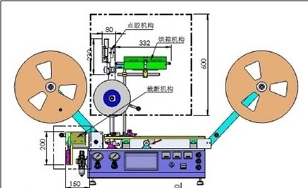
Failure Modes Effects Analysis

Process or Product Name: | ncover a |  |  |  |  |  |  |  | Prepared by: | 趙靜 |  | Page: | 1 | of | 9
Process Owner: | 蘇州廷揚科技有限公司 |  |  |  |  |  |  |  | FMEA Date (Orig): | 2017.06.28 |  | Rev. | 1

Key Process Step or Input | Potential Failure Mode | Potential Failure Effects | SEV | Potential Causes | OCC | Current Controls | DET | RPN | Actions Recommended | Resp. | Actions Taken | SEV | OCC | DET | RPN
關鍵流程步驟或輸入是什麼？ | 流程步驟或輸入在哪些方面會失敗？ | 一旦失敗 (客戶或內部需求), 會有什麼影響？ | 對客戶的影響有多嚴重？ | 潛在失效的原因？ | 失敗的頻率是多少？ | 哪些現有的控制和製程可以防止原因發生或故障模式？ | 你能檢測到原因還是故障模式？ | 事件發生的頻率、嚴重程度和檢測等級三者乘積 | 減少原因的發生或改進檢測的行動是什麼？ | 誰負責建議的行動？ | 標註所採取的行動。 包括完工日期。
膠線連續性 | 點膠平台非垂直，停頓時會積膠 | 黏著力增加，不影響拉力 | 1 | 加工件不良 | 1 | 進料檢驗 | 1 | 1 | 落實供應鏈管理 | 品保人員 | 重工 | 1 | 1 | 1 | 1
膠水固化完整性 | 點膠平台加熱不佳，膠水固化不完整 | 即時黏著力不佳，但是一天後還是會固化完整達正常黏著力 | 1 | 加熱器故障 | 2 | 自主檢查 | 1 | 2 | 製程管制規範 | 生產人員 | 更換加熱器 | 1 | 2 | 1 | 2
 |  |  | 1 | 溫控表故障 | 1 | 自主檢查 | 1 | 1 | 製程管制規範 | 生產人員 | 更換溫控表 | 1 | 1 | 1 | 1
 | 烘箱失效 | 即時黏著力不佳，但是一天後還是會固化完整達正常黏著力 | 1 | 燈管故障 | 3 | 自主檢查 | 1 | 3 | 製程管制規範 | 生產人員 | 更換燈管 | 1 | 3 | 1 | 3
 |  |  | 1 | 溫控表故障 | 1 | 自主檢查 | 1 | 1 | 製程管制規範 | 生產人員 | 更換溫控表 | 1 | 1 | 1 | 1
 |  |  | 1 | 氣管阻塞 | 1 | 自主檢查 | 1 | 1 | 製程管制規範 | 生產人員 | 更換氣管 | 1 | 1 | 1 | 1
張力控制 | 點膠平台上壓輪不轉，張力大，薄膜延伸 | 上下帶爆開 | 8 | 壓輪滾珠破裂 | 1 | 自主檢查 | 1 | 8 | 製程管制規範檢查滾動力 | 生產人員 | 更換壓輪 | 8 | 1 | 1 | 8
 |  |  | 8 | 壓輪滾珠骯髒 | 1 | 自主檢查 | 1 | 8 | 製程管制規範檢查滾動力 | 生產人員 | 更換壓輪 | 8 | 1 | 1 | 8
 | 點膠平台摩擦力大，薄膜延伸 |  | 8 | 表面處理不佳 | 1 | 落實供應鏈管理 | 3 | 24 | 進料檢驗規範檢查摩擦力 | 品保人員 | 點膠平台重工 | 8 | 1 | 3 | 24
 | 烘箱後壓輪不轉，張力大，薄膜延伸 |  | 8 | 壓輪滾珠破裂 | 1 | 自主檢查 | 1 | 8 | 製程管制規範檢查滾動力 | 生產人員 | 更換壓輪 | 8 | 1 | 1 | 8
 |  |  | 8 | 壓輪滾珠骯髒 | 1 | 自主檢查 | 1 | 8 | 製程管制規範檢查滾動力 | 生產人員 | 更換壓輪 | 8 | 1 | 1 | 8
 | 放料張力控制鬆脫導致太小 | 黏著力增加，不影響拉力 | 2 | 彈簧年久失修 | 1 | 自主檢查 | 1 | 2 | 製程管制規範檢查彈簧 | 生產人員 | 更換彈簧 | 2 | 1 | 1 | 2
自動裁斷 | 自動裁斷裝置組立不佳，沒將易撕線裁出 | 客戶要再次手工剪斷，否則上SMT會撕不開 | 6 | 加工件組立不佳 | 3 | 落實供應鏈管理 | 1 | 18 | 進料檢驗規範檢查成品 | 品保人員 | 裁斷裝置重工 | 6 | 3 | 1 | 18
成品米數 | 裁切機收捲故障，導致無法提供3000M成品 | 不影響品質，依舊提供增加客戶500M成品 | 6 | 設備維護不佳 | 3 | 落實供應鏈管理 | 1 | 18 | 製程檢驗規範檢查成品 | 品保人員 | 列為B品 | 6 | 3 | 1 | 18
 |  |  |  |  |  |  |  | 0 |  |  |  | 0 | 0 | 0 | 0

生產
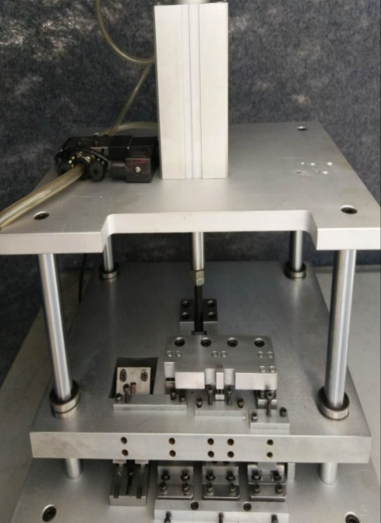
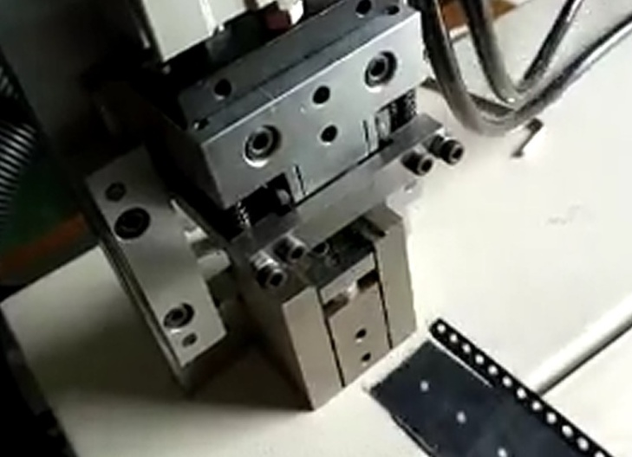
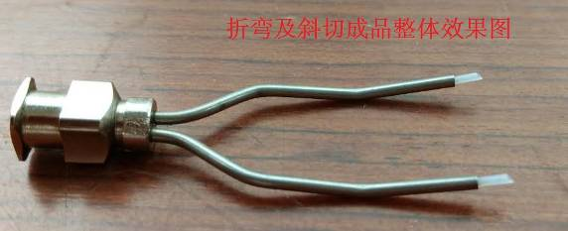
Failure Modes Effects Analysis

Process or Product Name: | ncover a |  |  |  |  |  |  |  | Prepared by: | 趙靜 |  | Page: | 2 | of | 9
Process Owner: | 蘇州廷揚科技有限公司 |  |  |  |  |  |  |  | FMEA Date (Orig): | 2017.06.28 |  | Rev. | 1

Key Process Step or Input | Potential Failure Mode | Potential Failure Effects | SEV | Potential Causes | OCC | Current Controls | DET | RPN | Actions Recommended | Resp. | Actions Taken | SEV | OCC | DET | RPN
關鍵流程步驟或輸入是什麼？ | 流程步驟或輸入在哪些方面會失敗？ | 一旦失敗 (客戶或內部需求), 會有什麼影響？ | 對客戶的影響有多嚴重？ | 潛在失效的原因？ | 失敗的頻率是多少？ | 哪些現有的控制和製程可以防止原因發生或故障模式？ | 你能檢測到原因還是故障模式？ | 事件發生的頻率、嚴重程度和檢測等級三者乘積 | 減少原因的發生或改進檢測的行動是什麼？ | 誰負責建議的行動？ | 標註所採取的行動。 包括完工日期。
膠線連續性 | 針頭與薄膜夾角過大 | 膠線停頓時會積膠。積膠過大會覆蓋到易撕線，拉力可能過大但不會撕裂。 | 1 | 定位錯誤 | 3 | 使用治具折彎 | 1 | 3 | 投影儀量測針頭尺寸 | 工程人員 | 改用注塑針頭 | 1 | 3 | 1 | 3
 |  |  | 1 |  | 3 | 校正點膠機構定位 | 1 | 3 |  |  |  | 1 | 3 | 1 | 3
 | 針頭與薄膜夾角過小 | 膠線停頓時會斷膠造成上下帶爆開 | 8 |  | 3 | 使用治具折彎 | 1 | 24 |  | 品保人員 |  | 8 | 3 | 1 | 24
 |  |  | 8 |  | 3 | 校正點膠機構定位 | 1 | 24 |  |  |  | 8 | 3 | 1 | 24
 | 兩針頭塗佈量不均 | 黏著力太大，不影響使用 | 2 |  | 2 | 使用治具折彎 | 1 | 4 |  |  |  | 2 | 2 | 1 | 4
 |  |  | 2 |  | 2 | 校正點膠機構定位 | 1 | 4 |  |  |  | 2 | 2 | 1 | 4
 |  | 黏著力小或斷膠造成上下帶爆開 | 8 |  | 2 | 使用治具折彎 | 1 | 16 |  |  |  | 8 | 2 | 1 | 16
 | 針頭鋼管碰觸薄膜，膠水塗佈量不均 | 黏著力小或斷膠造成上下帶爆開 | 2 |  | 2 |  | 1 | 4 |  |  |  | 2 | 2 | 1 | 4
 |  |  | 2 |  | 2 | 校正點膠機構定位 | 1 | 4 |  |  |  | 2 | 2 | 1 | 4
 | 氣壓不足導致膠水塗佈量不足 | 黏著力太小，爆帶 | 8 | 客戶廠內氣壓變化 | 1 | 封合機增加獨立儲氣罐 | 1 | 8 | 落實製程檢驗規範 | 工程人員 | 現在氣壓最大使用0.4kg | 8 | 1 | 1 | 8
 | 點膠機構晃動 | 膠線依舊會在封合區域內，不影響品質 | 2 | 組立螺絲鬆動 | 2 | 增加定位梢 | 1 | 4 | 落實進料檢驗規範 | 品保人員 |  | 2 | 2 | 1 | 4
 | 某部位氣管或接頭漏氣導致膠水塗佈量不足 | 上下帶爆開 | 8 | 氣管或接頭老化 | 5 | 定期用肥皂水檢查氣管接頭是否漏氣 | 1 | 40 | 落實製程檢驗規範 | 生產人員 | 採用品質好的接頭 | 8 | 5 | 1 | 40
 | 針筒氣管接頭不潔漏氣，導致膠水塗佈量不足 |  | 8 | 接頭不潔 | 5 | 定期清潔 | 1 | 40 |  |  | 做好6S工作 | 8 | 5 | 1 | 40
 | 電磁閥損壞，導致膠水塗佈量不足 |  | 8 | 電磁閥達壽命 | 1 | 定期檢查 | 1 | 8 |  |  |  | 8 | 1 | 1 | 8
 | 點膠機構長久閒置，導致膠水在針頭內固化 | 黏著力還在範圍 | 8 | 點膠機構調到手動模式將積膠沖出 | 1 | 3天以上不使用ncover須將針頭取下浸泡於酒精中。 | 1 | 8 |  |  |  | 8 | 1 | 1 | 8
 |  | 黏著力不在範圍 | 8 | 點膠機構調到手動模式將積膠沖出或是更換針頭 | 1 |  | 1 | 8 |  |  |  | 8 | 1 | 1 | 8
膠水味道 | 活性碳隔板失效導致膠水酸味未被吸附 | 難聞，對健康無害 | 2 | 活性碳隔板使用過久 | 8 | 每週更換活性碳隔板 | 2 | 32 |  |  |  | 2 | 8 | 2 | 32
張力控制 | 點膠平台上壓輪附著膠水，黏薄膜 | 上下帶爆開、黏元件 | 9 | 人員未注意氣壓大小 | 6 | 生產模式限壓，手動模式才能調壓 | 1 | 54 | 教育訓練 |  |  | 9 | 6 | 1 | 54
 | 點膠平台上附著膠水，黏薄膜 |  | 9 |  | 6 |  | 1 | 54 |  |  |  | 9 | 6 | 1 | 54
 | 烘箱後壓輪附著膠水，黏薄膜 |  | 9 |  | 6 |  | 1 | 54 |  |  |  | 9 | 6 | 1 | 54
 | 點膠平台上壓輪老化，增加摩擦力 | 上下帶爆開 | 9 | 壓輪使用過久，老化 | 2 | 每半年自主檢查 | 1 | 18 |  |  | 更換壓輪 | 9 | 2 | 1 | 18
 | 烘箱後壓輪壓輪老化，增加摩擦力 |  | 9 |  | 2 |  | 1 | 18 |  |  |  | 9 | 2 | 1 | 18
自動裁斷 | 自動裁斷裝置刀片不鋒利，沒將易撕線裁出 | 客戶要再次手工剪斷 | 5 | 刀片使用過久 | 5 | 每月自主檢查 | 1 | 25 |  |  | 更換刀片 | 5 | 5 | 1 | 25
 | 自動裁斷機構鬆動，沒將易撕線裁出 |  | 5 | 加工件加工不佳 | 2 |  | 1 | 10 |  |  | 請供應商維護 | 5 | 2 | 1 | 10
 | 自動裁斷機構生鏽，沒將易撕線裁出 |  | 5 |  | 2 |  | 1 | 10 |  |  |  | 5 | 2 | 1 | 10
馬達運行 | 不平穩 | 膠塗佈量不均 | 5 | 老舊 | 2 |  | 1 | 10 | 落實製程檢驗規範 |  | 請原供應商維護，或跟益鋒購儲膜裝置 | 5 | 2 | 1 | 10
 |  |  |  |  |  |  |  | 0 |  |  |  | 0 | 0 | 0 | 0

品質控制
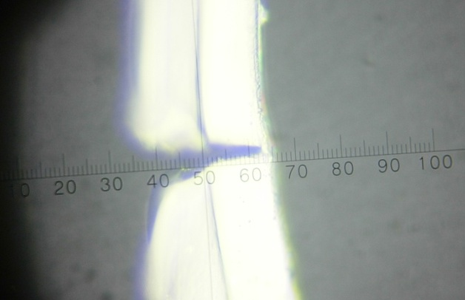
Failure Modes Effects Analysis

Process or Product Name: | ncover a |  |  |  |  |  |  |  | Prepared by: | 趙靜 |  | Page: | 4 | of | 9
Process Owner: | 蘇州廷揚科技有限公司 |  |  |  |  |  |  |  | FMEA Date (Orig): | 2017.06.28 |  | Rev. | 1

Key Process Step or Input | Potential Failure Mode | Potential Failure Effects | SEV | Potential Causes | OCC | Current Controls | DET | RPN | Actions Recommended | Resp. | Actions Taken | SEV | OCC | DET | RPN
關鍵流程步驟或輸入是什麼？ | 流程步驟或輸入在哪些方面會失敗？ | 一旦失敗 (客戶或內部需求), 會有什麼影響？ | 對客戶的影響有多嚴重？ | 潛在失效的原因？ | 失敗的頻率是多少？ | 哪些現有的控制和製程可以防止原因發生或故障模式？ | 你能檢測到原因還是故障模式？ | 事件發生的頻率、嚴重程度和檢測等級三者乘積 | 減少原因的發生或改進檢測的行動是什麼？ | 誰負責建議的行動？ | 標註所採取的行動。 包括完工日期。
膠線連續性 | 薄膜軸心尺寸異常導致放料不順暢 | 膠線塗佈量異常，上下帶可能黏著力小、斷開而爆帶 | 9 | 注塑模具異常 | 1 | 模具檢查 | 1 | 9 | 進料尺寸檢驗 | 品保人員 | 修模具 | 9 | 1 | 1 | 9
 | 薄膜沾黏導致放料不順暢 |  | 9 | 薄膜配方或加工條件錯誤 | 5 | 薄膜配方及加工條件檢查 | 1 | 45 | 進料滑度檢驗 |  | 檢查配方或加工條件. | 9 | 5 | 1 | 45
 | 薄膜表面張力、滑度異常 |  | 9 |  | 5 |  | 1 | 45 | 進料表面張力檢驗 |  |  | 9 | 5 | 1 | 45
 | 膠水品質異常 |  | 9 |  | 2 |  | 1 | 18 | 進料黏度、固形份檢驗 |  |  | 9 | 2 | 1 | 18
 |  | 膠線塗佈量異常，上下帶可能黏著力大 | 1 |  | 2 |  | 1 | 2 |  |  |  | 1 | 2 | 1 | 2
 | 鐵氟龍管品質異常 | 膠沾黏在鐵氟龍管上，膠線塗佈量少，黏著力小 | 9 | 鐵氟龍配方或加工條件錯誤 | 2 | 鐵氟龍管配方及加工條件檢查 | 3 | 54 | 供應商出具出貨檢驗報告 |  | 更換針頭 | 9 | 2 | 3 | 54
 |  | 膠沾黏在鐵氟龍管上，膠線堵塞，膠線斷開 | 9 |  | 2 |  | 3 | 54 |  |  |  | 9 | 2 | 3 | 54
 |  | 膠線積膠，黏著力太大 | 1 | 配方或加工條件錯誤 | 2 |  | 1 | 2 |  |  |  | 1 | 2 | 1 | 2
 |  | 斜口角度錯誤，黏著力變小 | 2 | 螺絲或刀片鬆脫導致治具失誤 | 2 | 自主檢查 | 1 | 4 | 落實製程檢驗規範 | 生產人員 | 調教治具 | 2 | 2 | 1 | 4
 |  | 斜口角度錯誤，黏著力變大 | 2 |  | 2 |  | 1 | 4 |  |  |  | 2 | 2 | 1 | 4
 |  | 斜口角度錯誤，黏著力不變 | 2 |  | 2 |  | 1 | 4 |  |  |  | 2 | 2 | 1 | 4
 |  | 切口毛邊造成針口積膠影響拉力 | 9 | 治具刀片磨損 | 5 | 定期更換刀片 | 1 | 45 |  | 品保人員 | 更換刀片 | 9 | 5 | 1 | 45
薄膜寬度太寬 | 在點膠平台上拱起，膠的塗佈量不均 | 黏著力不穩 | 5 | 裁切時刀間距沒調好 | 8 | 刀改固定刀 | 1 | 40 |  | 生產人員 | 調整刀距 | 5 | 8 | 1 | 40
 | 膠線不在定位 | 拉力不穩 | 3 |  | 8 |  | 1 | 24 |  |  |  | 3 | 8 | 1 | 24
 | 在點膠平台上摩擦力變大，經烘烤後容易延展 | 上下帶爆開 | 9 |  | 8 |  | 1 | 72 |  |  |  | 9 | 8 | 1 | 72
薄膜寬度太窄 | 薄膜容易蛇行，膠線若不在易撕線上 | 不影響拉力 | 1 |  | 8 |  | 1 | 8 |  |  |  |  | 8 | 1
 | 薄膜容易蛇行，膠線若在易撕線上 | 拉力不穩 | 3 |  | 8 |  | 1 | 24 |  |  |  | 3 | 8 | 1 | 24
薄膜荷葉邊 | 經壓輪後點膠仍在封合範圍 | 品質沒影響，外觀較不好看 | 2 | 薄膜生產時結晶不佳 | 3 | 薄膜加工說明書詳載SOP | 1 | 6 | 落實進料檢驗規範 | 品保人員 | 供應商製程管控 | 2 | 3 | 1 | 6
 | 經壓輪後點膠仍在封合範圍，但是摩擦力增加 | 上帶經烘烤後延伸，容易爆帶 | 9 |  | 2 |  | 1 | 18 |  |  |  | 9 | 2 | 1 | 18
 | 經壓輪後點膠不在封合範圍 | 拉力不穩 | 2 |  | 3 |  | 1 | 6 |  |  |  | 2 | 3 | 1 | 6
 | 經壓輪後點膠不在封合範圍，但是摩擦力增加 | 拉力不穩，上帶經烘烤後延伸，容易爆帶 | 9 |  | 2 |  | 1 | 18 |  |  |  | 9 | 2 | 1 | 18
薄膜有灰塵 | 膠水附著力不佳，但不影響黏著力 | 品質無影響 | 2 | 薄膜包裝破損或開封後放置於灰塵多的地方 | 6 | 用風槍清潔薄膜 | 1 | 12 | 落實包裝流程規範 | 生產人員 | 培訓客戶ncover操作手冊 | 2 | 6 | 1 | 12
 | 膠水附著力不佳，影響黏著力 | 上下帶爆開 | 9 |  | 2 |  | 1 | 18 |  |  | 更換薄膜 | 9 | 2 | 1 | 18
膠水存放 | 開封後膠水長期未使用，附著力不佳，影響黏著力 |  | 9 | 膠水開封後帽蓋、塞頭未旋緊 | 5 | 旋緊帽蓋、塞頭。 | 1 | 45 | 落實製程檢驗規範 | 品保人員 | 更換膠水 | 9 | 5 | 1 | 45
針與針筒接合 | 針頭(桶)螺紋不佳 | 漏膠 | 1 | 射出模具異常 | 1 | 模具定期檢查 | 1 | 1 | 進料尺寸檢驗 |  | 修模具 | 1 | 1 | 1 | 1
易撕線裁切深度 | 刀片鋒利度不佳 | 薄膜撕裂或撕不斷 | 9 | 使用過久 | 5 | 刀具定期檢查 | 1 | 45 | 切割深度檢查 | 生產人員 | 修刀 | 9 | 5 | 1 | 45
 | 底輥變形 |  | 9 |  | 5 | 底輥定期檢查 | 1 | 45 |  |  | 修底輥 | 9 | 5 | 1 | 45
抗靜電效果 | 抗靜電劑品質不佳 | 元件被靜電燒壞 | 9 | 配方或加工條件錯誤 | 2 | 抗靜電劑配方及加工條件檢查 | 1 | 18 | 人工塗佈後量測表面阻抗值 | 品保人員 | 供應商製程管控 | 9 | 2 | 1 | 18
 | 抗靜電劑塗佈量少 |  | 9 | 使用錯誤的版 | 5 | 加工說明書詳加標註 | 1 | 45 | 量測抗靜電劑層厚度 |  |  | 9 | 5 | 1 | 45
 | 抗靜電劑塗佈後固化不完整 |  | 9 | 烘箱溫度不夠或時間過短 | 5 | 加工說明書詳加標註烘烤條件 | 1 | 45 | 品保人員依加工說明書做二次檢查 |  |  | 9 | 5 | 1 | 45
 | 薄膜表面張力小，附著力不佳 |  | 9 | 薄膜表面達因值衰退 | 2 | 塗抗靜電劑前測試表面達因數 | 1 | 18 | 放電處理 |  |  | 9 | 2 | 1 | 18
 |  |  |  |  |  |  |  | 0 |  |  |  | 0 | 0 | 0 | 0

可靠性
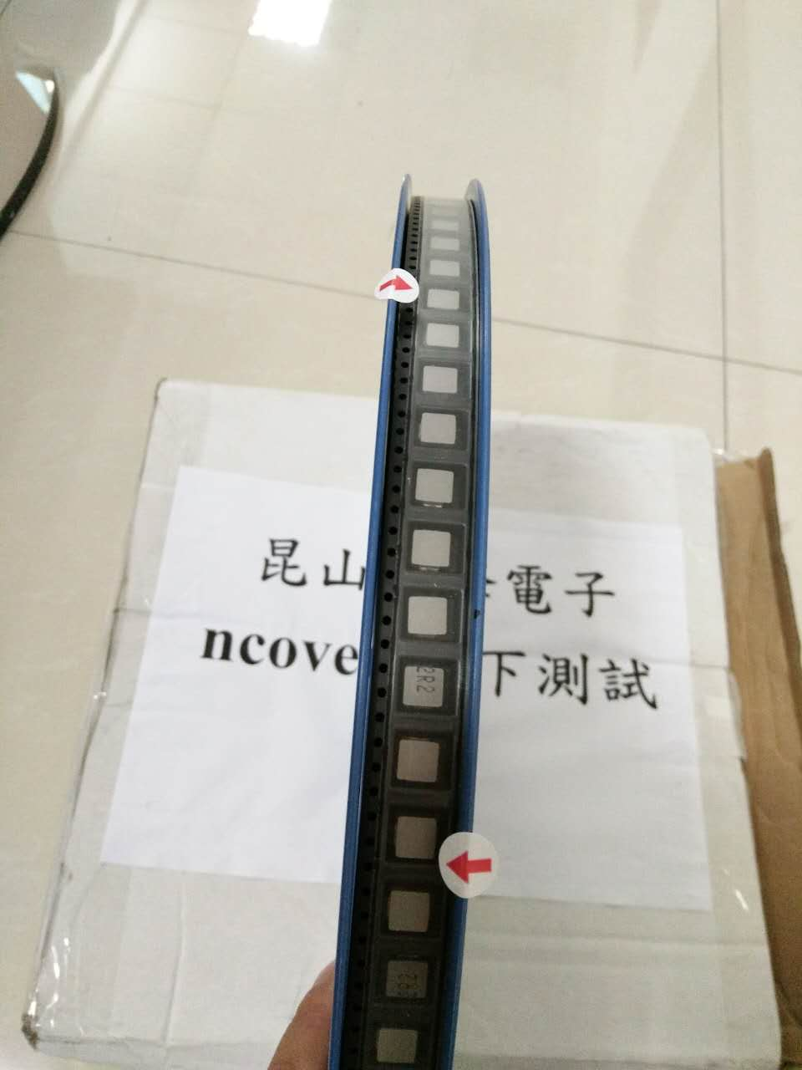
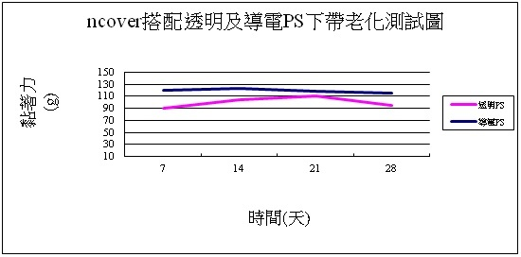
Failure Modes Effects Analysis

Process or Product Name: | ncover a |  |  |  |  |  |  |  | Prepared by: | 趙靜 |  | Page: | 5 | of | 9
Process Owner: | 蘇州廷揚科技有限公司 |  |  |  |  |  |  |  | FMEA Date (Orig): | 2017.06.28 |  | Rev. | 關鍵流程步驟或輸入是什麼？ | 流程步驟或輸入在哪些方面會失敗？ | 一旦失敗 (客戶或內部需求), 會有什麼影響？ | 對客戶的影響有多嚴重？ | 潛在失效的原因？

Key Process Step or Input | Potential Failure Mode | Potential Failure Effects | SEV | Potential Causes | OCC | Current Controls | DET | RPN | Actions Recommended | Resp. | Actions Taken | SEV | OCC | DET | RPN
關鍵流程步驟或輸入是什麼？ | 流程步驟或輸入在哪些方面會失敗？ | 一旦失敗 (客戶或內部需求), 會有什麼影響？ | 對客戶的影響有多嚴重？ | 潛在失效的原因？ | 失敗的頻率是多少？ | 哪些現有的控制和製程可以防止原因發生或故障模式？ | 你能檢測到原因還是故障模式？ | 事件發生的頻率、嚴重程度和檢測等級三者乘積 | 減少原因的發生或改進檢測的行動是什麼？ | 誰負責建議的行動？ | 標註所採取的行動。 包括完工日期。
薄膜收縮 | 薄膜在烘箱內過度烘烤 | 封合後爆裂 | 8 | 停機時烘箱沒降溫 | 1 | 利用編程在停機3分鐘時烘箱降溫到30℃ | 1 | 8 | 降溫超過3分鐘後停機。 | 工程人員 |  | 8 | 1 | 1 | 8
膠線連續性 | 針筒內沒膠水 | 上帶沒膠線，上下帶分離 | 8 | 人員未注意膠水量 | 1 | 膠水低位警示 | 1 | 8 | 膠水使用長度大於薄膜長度 | 工程人員 |  | 8 | 1 | 1 | 8
 | 點膠壓力過大(小) | 膠線太粗或溢膠(太細)導致黏軌道 | 8 | 人員未注意氣壓大小 | 5 | 生產模式限壓，手動模式才能調壓 | 1 | 40 | 教育訓練 | 工程人員 |  | 8 | 5 | 1 | 40
針與針筒接合 | 針頭針桶未旋緊 | 漏膠 | 1 | 人員未旋緊 | 1 | 教育訓練 | 1 | 1 | 針筒螺旋定位 | 生產人員 |  | 1 | 1 | 1 | 1
封合老化測試 | 烘箱異常 | 無法確認膠水、薄膜、抗靜電劑的品質 | 8 | 溫控器異常、濕度控制異常 | 2 | 老化30天過程中每7天檢驗一次 | 1 | 16 | 定期保養 | 工程人員 | 修理烘箱 | 8 | 2 | 1 | 16
膠水老化測試 | 烘箱異常 | 無法確認膠水品質 | 8 | 溫控器異常、濕度控制異常 | 2 | 老化30天過程中每7天檢驗一次 | 1 | 16 | 定期保養 | 工程人員 | 修理烘箱 | 8 | 2 | 1 | 16
薄膜老化測試 | 烘箱異常 | 無法確認薄膜品質 | 8 | 溫控器異常、濕度控制異常 | 2 | 老化30天過程中每7天檢驗一次 | 1 | 16 | 定期保養 | 工程人員 | 修理烘箱 | 8 | 2 | 1 | 16
抗靜電液老化測試 | 烘箱異常 | 無法確認抗靜電液品質 | 8 | 溫控器異常、濕度控制異常 | 2 | 老化30天過程中每7天檢驗一次 | 1 | 16 | 定期保養 | 工程人員 | 修理烘箱 | 8 | 2 | 1 | 16
SGS測試 | 忘記送件檢測 | 無法確認膠水、薄膜、抗靜電劑的品質 | 2 | 文件管制失誤 | 4 | 文檢管制程序 | 1 | 8 | 品質體系 | 品保人員 |  | 2 | 4 | 1 | 8
落下測試 | 膠線異常 | 黏著力太小，測試時容易爆裂 | 2 | 參其他FM | 4 | 參其他FM | 1 | 8 | 參其他FM | 品保人員 | 參其他FM | 2 | 4 | 1 | 8
 | 薄膜收縮 | 測試時容易爆裂 | 2 | 參其他FM | 4 | 參其他FM | 1 | 8 | 參其他FM | 品保人員 | 參其他FM | 2 | 4 | 1 | 8
強度測試 | 材料異常，有易撕線處抗張強度不夠 | 元件運送過程中易撕線爆裂 | 8 | 薄膜配方或加工條件錯誤 | 3 | 薄膜配方及加工條件檢查 | 1 | 24 | 進料檢驗檢查薄膜抗張強度 | 品保人員 |  | 8 | 3 | 1 | 24
加工條件 | PLC異常，沒紀錄加工條件 | 客戶更換機種就要重新調整氣壓 | 2 | PLC中毒 | 1 | 勿自行連線PLC | 1 | 2 | 製程管制規範 | 生產人員 | 通知供應商 | 2 | 1 | 1 | 2
 |  |  |  |  |  |  |  | 0 |  |  |  | 0 | 0 | 0 | 0

